2019_11_data
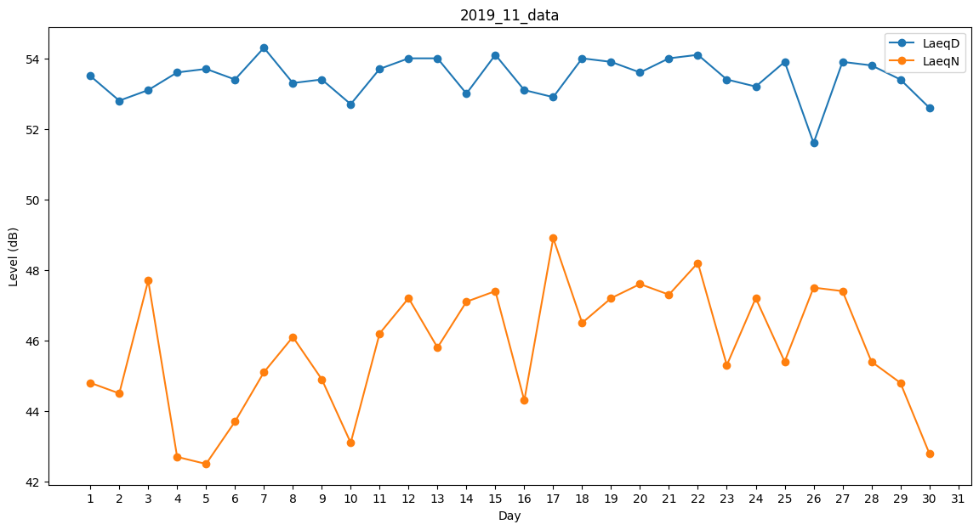
Day | LaeqD | LaeqN
1 | 53.5 | 44.8
2 | 52.8 | 44.5
3 | 53.1 | 47.7
4 | 53.6 | 42.7
5 | 53.7 | 42.5
6 | 53.4 | 43.7
7 | 54.3 | 45.1
8 | 53.3 | 46.1
9 | 53.4 | 44.9
10 | 52.7 | 43.1
11 | 53.7 | 46.2
12 | 54 | 47.2
13 | 54 | 45.8
14 | 53 | 47.1
15 | 54.1 | 47.4
16 | 53.1 | 44.3
17 | 52.9 | 48.9
18 | 54 | 46.5
19 | 53.9 | 47.2
20 | 53.6 | 47.6
21 | 54 | 47.3
22 | 54.1 | 48.2
23 | 53.4 | 45.3
24 | 53.2 | 47.2
25 | 53.9 | 45.4
26 | 51.6 | 47.5
27 | 53.9 | 47.4
28 | 53.8 | 45.4
29 | 53.4 | 44.8
30 | 52.6 | 42.8

